Sheet1
入库清单 |  |  |  |  | 箱单信息
地址：（CZ3187）广东省东莞市凤岗镇五联村科研路9号 收件人：（CZ3187） 联系电话：18922869479 |  |  | 客户代码:CZ3187
 |  |  | 运输方式:TIR卡航

 |  |  | CZ3187-0625-20

序号 | 产品信息 | 外箱箱唛 |  | 数量 | 图片 | 重量 | 体积 | 产品名 | 材质
1 | 10220-Y07U0025-B01 黑色伞形晾衣架 申购：PR2606250039 | CZ3187-0625-20-1 |  | 4 | 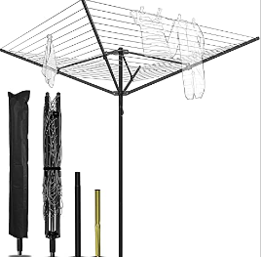 | 205 | 1.12 | 黑色伞形晾衣架 | 金属
 |  | CZ3187-0625-20-2 |  | 4
 |  | CZ3187-0625-20-3 |  | 4
 |  | CZ3187-0625-20-4 |  | 4
 |  | CZ3187-0625-20-5 |  | 4
 |  | CZ3187-0625-20-6 |  | 4
 |  | CZ3187-0625-20-7 |  | 4
 |  | CZ3187-0625-20-8 |  | 4
 |  | CZ3187-0625-20-9 |  | 4
 |  | CZ3187-0625-20-10 |  | 4
2 | 20103-Y07U0015-B01 绿线灰色伞形晾衣架 申购：PR2606250040 | CZ3187-0625-20-11 |  | 4 | 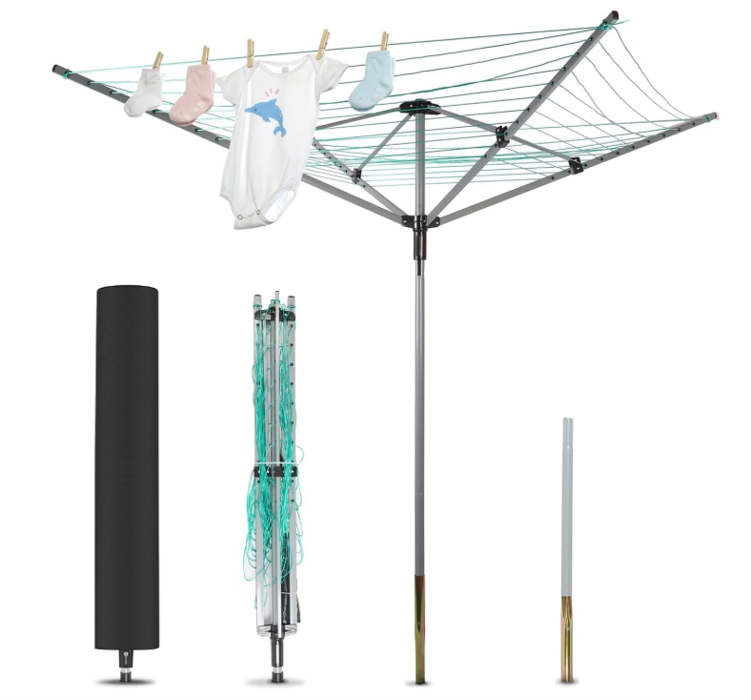 | 204 | 1.11 | 绿线灰色伞形晾衣架 | 金属
 |  | CZ3187-0625-20-12 |  | 4
 |  | CZ3187-0625-20-13 |  | 4
 |  | CZ3187-0625-20-14 |  | 4
 |  | CZ3187-0625-20-15 |  | 4
 |  | CZ3187-0625-20-16 |  | 4
 |  | CZ3187-0625-20-17 |  | 4
 |  | CZ3187-0625-20-18 |  | 4
 |  | CZ3187-0625-20-19 |  | 4
 |  | CZ3187-0625-20-20 |  | 4

 |  |  |  |  |  | 总重量 | 总体积 | 密度
 |  |  |  |  |  | 409 | 2.23 | 183.41

